Hoja2
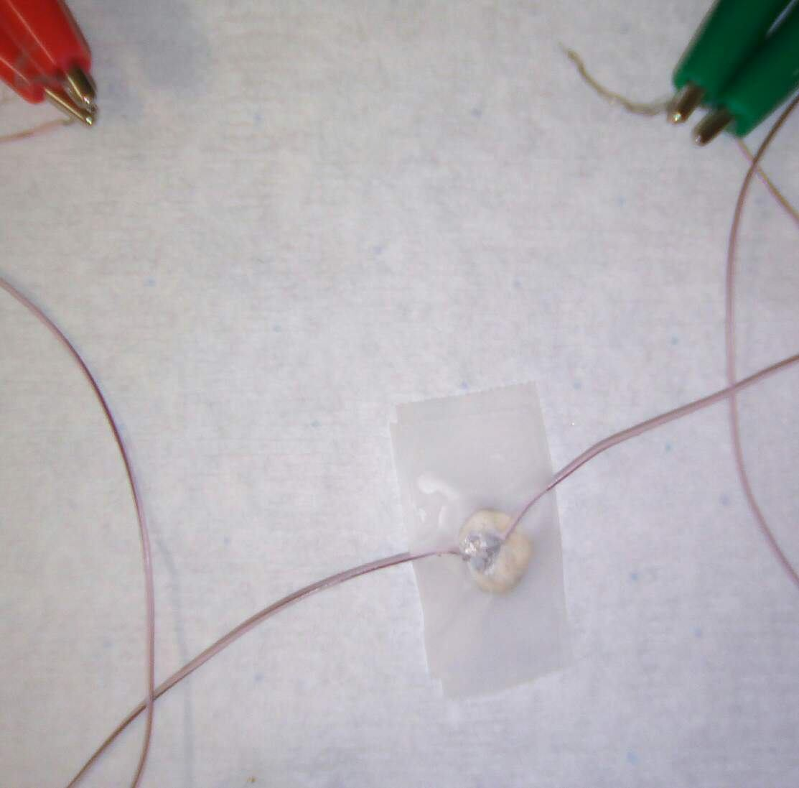
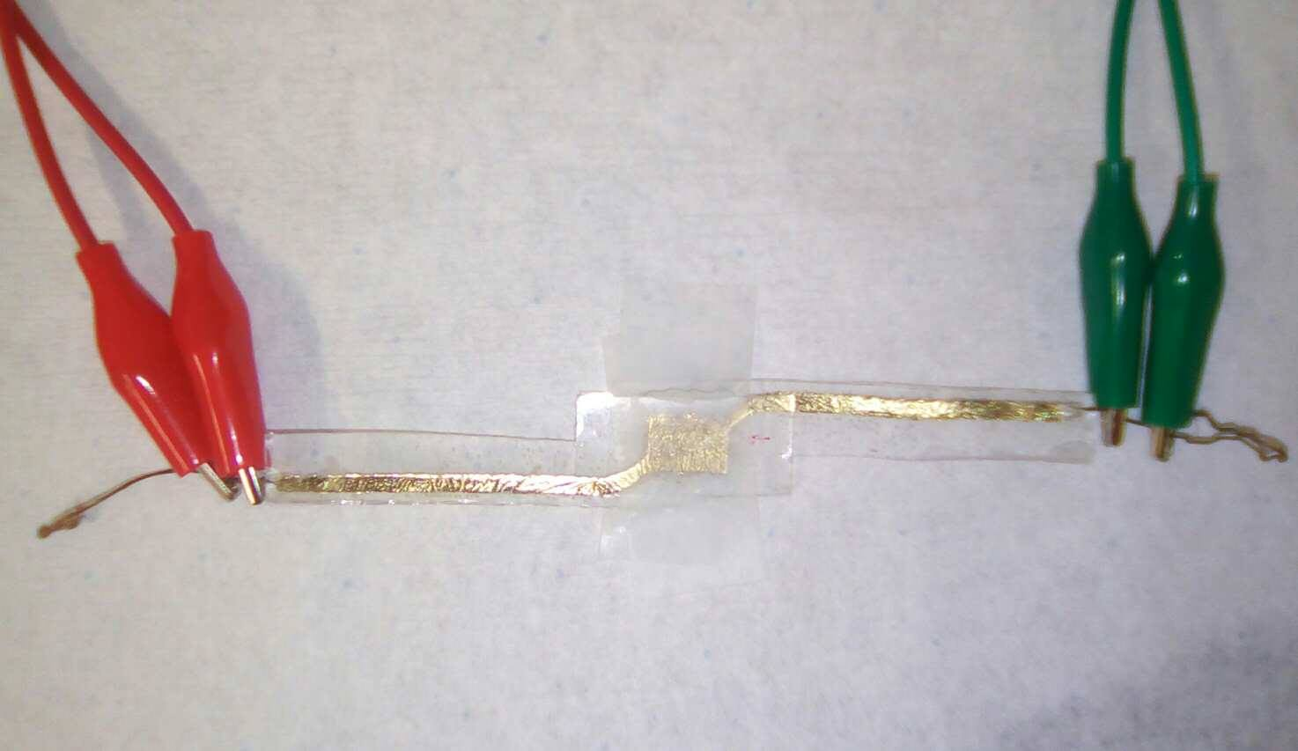
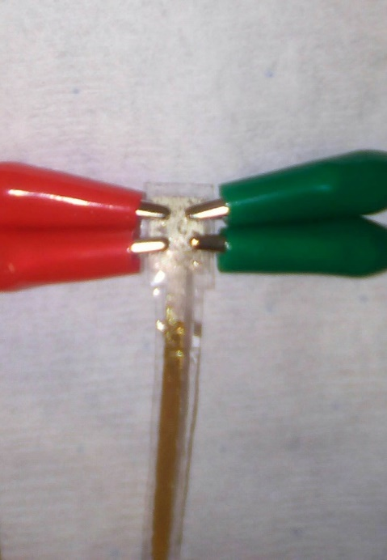
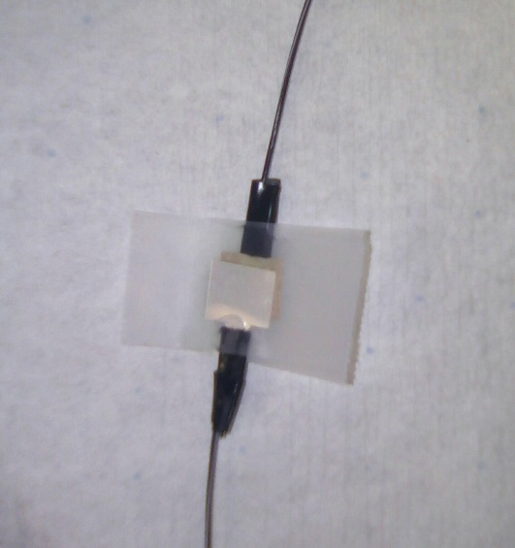
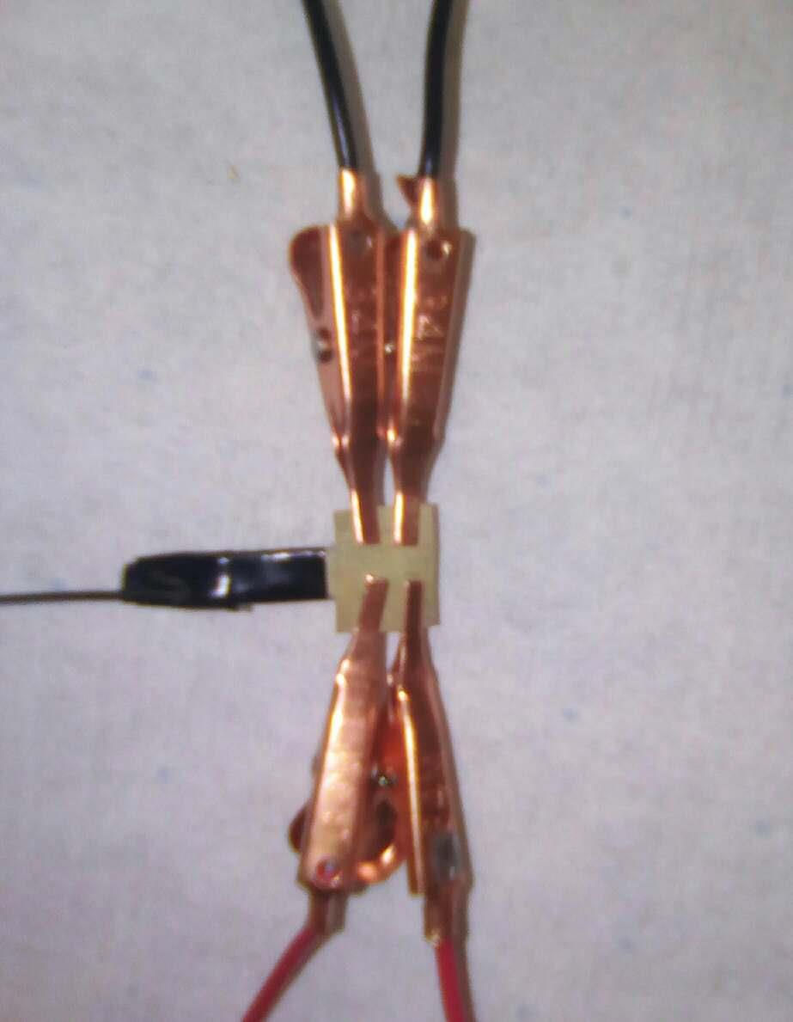
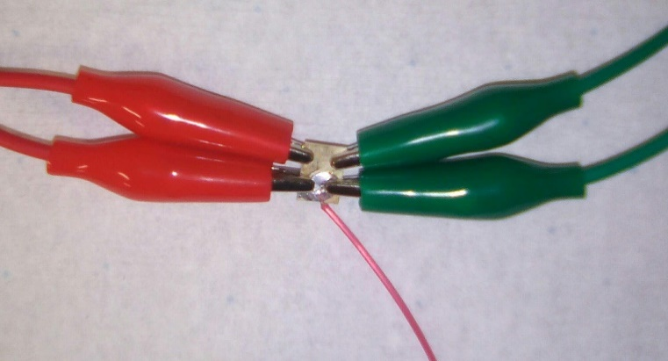
Electrodo Platino (Tira larga 1) - Impedancia del Sistema |  |  |  | Electrodo Platino (Tira larga 1) - Impedancia de Terminal |  |  |  | Electrodo Platino (Tira Corta) - Impedancia del Sistema |  |  |  | Electrodo Platino (Tira Corta) - Impedancia de Terminal |  |  |  | Electrodo Platino (Tira Larga 2) - Impedancia del Sistema |  |  |  | Electrodo Platino (Tira Larga 2) - Impedancia de Terminal
LogFile Data | Frequency (Hz) | Magnitud (Ohms) | Phase (radianes) | LogFile Data | Frequency (Hz) | Magnitud (Ohms) | Phase (radianes) | LogFile Data | Frequency (Hz) | Magnitud (Ohms) | Phase (radianes) | LogFile Data | Frequency (Hz) | Magnitud (Ohms) | Phase (radianes) | LogFile Data | Frequency (Hz) | Magnitud (Ohms) | Phase (radianes) | LogFile Data | Frequency (Hz) | Magnitud (Ohms) | Phase (radianes)
1 6 700 | 1 | 6 | 700 | 1 1 496 | 1 | 1 | 496 | 1 54378 2922 | 1 | 54378 | 2922 | 1 65026 1 | 1 | 65026 | 1 | 1 22 6 | 1 | 22 | 6 | 1 1 529 | 1 | 1 | 529
2 3 1151 | 2 | 3 | 1151 | 2 3 1145 | 2 | 3 | 1145 | 2 55377 2847 | 2 | 55377 | 2847 | 2 57434 -3 | 2 | 57434 | -3 | 2 12169 463 | 2 | 12169 | 463 | 2 3 1154 | 2 | 3 | 1154
3 2 1300 | 3 | 2 | 1300 | 3 2 1305 | 3 | 2 | 1305 | 3 84466 2888 | 3 | 84466 | 2888 | 3 51764 -3 | 3 | 51764 | -3 | 3 4338 2656 | 3 | 4338 | 2656 | 3 2 1304 | 3 | 2 | 1304
4 2 1329 | 4 | 2 | 1329 | 4 2 1328 | 4 | 2 | 1328 | 4 88388 2863 | 4 | 88388 | 2863 | 4 47049 -7 | 4 | 47049 | -7 | 4 7473 2318 | 4 | 7473 | 2318 | 4 2 1336 | 4 | 2 | 1336
5 1 1394 | 5 | 1 | 1394 | 5 1 1393 | 5 | 1 | 1393 | 5 101065 2919 | 5 | 101065 | 2919 | 5 43274 -8 | 5 | 43274 | -8 | 5 7768 2106 | 5 | 7768 | 2106 | 5 1 1393 | 5 | 1 | 1393
6 1 1446 | 6 | 1 | 1446 | 6 1 1446 | 6 | 1 | 1446 | 6 113266 2910 | 6 | 113266 | 2910 | 6 39061 -12 | 6 | 39061 | -12 | 6 3749 2473 | 6 | 3749 | 2473 | 6 1 1460 | 6 | 1 | 1460
7 1 1453 | 7 | 1 | 1453 | 7 1 1452 | 7 | 1 | 1452 | 7 103793 2936 | 7 | 103793 | 2936 | 7 36454 -16 | 7 | 36454 | -16 | 7 3758 2384 | 7 | 3758 | 2384 | 7 1 1452 | 7 | 1 | 1452
8 1 1498 | 8 | 1 | 1498 | 8 1 1498 | 8 | 1 | 1498 | 8 122593 2901 | 8 | 122593 | 2901 | 8 34226 -18 | 8 | 34226 | -18 | 8 2844 2458 | 8 | 2844 | 2458 | 8 1 1498 | 8 | 1 | 1498
9 1 1539 | 9 | 1 | 1539 | 9 1 1539 | 9 | 1 | 1539 | 9 118182 2927 | 9 | 118182 | 2927 | 9 32228 -21 | 9 | 32228 | -21 | 9 2197 2527 | 9 | 2197 | 2527 | 9 1 1539 | 9 | 1 | 1539
10 1 1525 | 10 | 1 | 1525 | 10 1 1525 | 10 | 1 | 1525 | 10 129858 2967 | 10 | 129858 | 2967 | 10 30539 -25 | 10 | 30539 | -25 | 10 1812 2565 | 10 | 1812 | 2565 | 10 1 1525 | 10 | 1 | 1525
11 1 1582 | 11 | 1 | 1582 | 11 1 1582 | 11 | 1 | 1582 | 11 122376 2921 | 11 | 122376 | 2921 | 11 28576 -28 | 11 | 28576 | -28 | 11 1437 2614 | 11 | 1437 | 2614 | 11 1 1582 | 11 | 1 | 1582
12 1 1617 | 12 | 1 | 1617 | 12 1 1566 | 12 | 1 | 1566 | 12 137925 2939 | 12 | 137925 | 2939 | 12 27378 -32 | 12 | 27378 | -32 | 12 1334 2611 | 12 | 1334 | 2611 | 12 1 1566 | 12 | 1 | 1566
13 1 1600 | 13 | 1 | 1600 | 13 1 1600 | 13 | 1 | 1600 | 13 128884 2944 | 13 | 128884 | 2944 | 13 26153 -35 | 13 | 26153 | -35 | 13 1180 2630 | 13 | 1180 | 2630 | 13 1 1600 | 13 | 1 | 1600
14 1 -527 | 14 | 1 | -527 | 14 1 -576 | 14 | 1 | -576 | 14 136781 2984 | 14 | 136781 | 2984 | 14 24982 -37 | 14 | 24982 | -37 | 14 1064 2645 | 14 | 1064 | 2645 | 14 1 -576 | 14 | 1 | -576
15 1 -466 | 15 | 1 | -466 | 15 1 -465 | 15 | 1 | -465 | 15 146018 2965 | 15 | 146018 | 2965 | 15 24072 -39 | 15 | 24072 | -39 | 15 960 2661 | 15 | 960 | 2661 | 15 1 -466 | 15 | 1 | -466
16 1 -302 | 16 | 1 | -302 | 16 1 -302 | 16 | 1 | -302 | 16 142426 2971 | 16 | 142426 | 2971 | 16 22959 -43 | 16 | 22959 | -43 | 16 845 2684 | 16 | 845 | 2684 | 16 1 -349 | 16 | 1 | -349
17 1 -232 | 17 | 1 | -232 | 17 1 -232 | 17 | 1 | -232 | 17 148559 3010 | 17 | 148559 | 3010 | 17 22257 -45 | 17 | 22257 | -45 | 17 778 2697 | 17 | 778 | 2697 | 17 1 -232 | 17 | 1 | -232
18 1 -120 | 18 | 1 | -120 | 18 1 -120 | 18 | 1 | -120 | 18 160704 2968 | 18 | 160704 | 2968 | 18 21567 -48 | 18 | 21567 | -48 | 18 718 2711 | 18 | 718 | 2711 | 18 1 -120 | 18 | 1 | -120
19 1 -4 | 19 | 1 | -4 | 19 1 -4 | 19 | 1 | -4 | 19 148130 3000 | 19 | 148130 | 000 | 19 20937 -49 | 19 | 20937 | -49 | 19 665 2725 | 19 | 665 | 2725 | 19 1 -4 | 19 | 1 | -4
20 1 110 | 20 | 1 | 110 | 20 1 110 | 20 | 1 | 110 | 20 166887 3014 | 20 | 166887 | 3014 | 20 20375 -51 | 20 | 20375 | -51 | 20 95 126 | 20 | 95 | 126 | 20 1 110 | 20 | 1 | 110
21 1 234 | 21 | 1 | 234 | 21 1 234 | 21 | 1 | 234 | 21 162782 3060 | 21 | 162782 | 3060 | 21 19834 -52 | 21 | 19834 | -52 | 21 1 234 | 21 | 1 | 234 | 21 1 234 | 21 | 1 | 234
22 1 343 | 22 | 1 | 343 | 22 1 343 | 22 | 1 | 343 | 22 182374 3070 | 22 | 182374 | 3070 | 22 19344 -52 | 22 | 19344 | -52 | 22 1 213 | 22 | 1 | 213 | 22 1 343 | 22 | 1 | 343
23 0 0 | 23 | 0 | 0 | 23 0 0 | 23 | 0 | 0 | 23 170443 3081 | 23 | 170443 | 3081 | 23 18990 -53 | 23 | 18990 | -53 | 23 2 -33 | 23 | 2 | -33 | 23 0 0 | 23 | 0 | 0
24 0 0 | 24 | 0 | 0 | 24 0 0 | 24 | 0 | 0 | 24 196092 3113 | 24 | 196092 | 3113 | 24 18656 -53 | 24 | 18656 | -53 | 24 543 2802 | 24 | 543 | 2802 | 24 0 0 | 24 | 0 | 0
25 1 -1550 | 25 | 1 | -1550 | 25 1 -1550 | 25 | 1 | -1550 | 25 186515 3096 | 25 | 186515 | 3096 | 25 18361 -53 | 25 | 18361 | -53 | 25 1 -1694 | 25 | 1 | -1694 | 25 1 -1550 | 25 | 1 | -1550
26 1 -1493 | 26 | 1 | -1493 | 26 1 -1493 | 26 | 1 | -1493 | 26 196258 3165 | 26 | 196258 | 3165 | 26 18033 -53 | 26 | 18033 | -53 | 26 1 -1546 | 26 | 1 | -1546 | 26 1 -1493 | 26 | 1 | -1493
27 1 -1485 | 27 | 1 | -1485 | 27 1 -1485 | 27 | 1 | -1485 | 27 203909 3169 | 27 | 203909 | 3169 | 27 17826 -52 | 27 | 17826 | -52 | 27 1 -1752 | 27 | 1 | -1752 | 27 1 -1429 | 27 | 1 | -1429
28 1 -1391 | 28 | 1 | -1391 | 28 1 -1391 | 28 | 1 | -1391 | 28 220697 3260 | 28 | 220697 | 3260 | 28 17658 -50 | 28 | 17658 | -50 | 28 1 -1831 | 28 | 1 | -1831 | 28 1 -1416 | 28 | 1 | -1416
29 1 -1315 | 29 | 1 | -1315 | 29 1 -1315 | 29 | 1 | -1315 | 29 237357 3224 | 29 | 237357 | 3224 | 29 17460 -48 | 29 | 17460 | -48 | 29 1 -1790 | 29 | 1 | -1790 | 29 1 -1315 | 29 | 1 | -1315
30 1 -1288 | 30 | 1 | -1288 | 30 1 -1288 | 30 | 1 | -1288 | 30 239538 3324 | 30 | 239538 | 3324 | 30 17383 -45 | 30 | 17383 | -45 | 30 1 -1288 | 30 | 1 | -1288 | 30 1 -1288 | 30 | 1 | -1288
31 1 -1180 | 31 | 1 | -1180 | 31 1 -1180 | 31 | 1 | -1180 | 31 269841 3398 | 31 | 269841 | 3398 | 31 17191 -43 | 31 | 17191 | -43 | 31 1 -1180 | 31 | 1 | -1180 | 31 1 -1180 | 31 | 1 | -1180
32 1 -1124 | 32 | 1 | -1124 | 32 1 -1063 | 32 | 1 | -1063 | 32 249823 3429 | 32 | 249823 | 3429 | 32 17090 -39 | 32 | 17090 | -39 | 32 1 -1062 | 32 | 1 | -1062 | 32 1 -1062 | 32 | 1 | -1062
33 1 -987 | 33 | 1 | -987 | 33 1 -987 | 33 | 1 | -987 | 33 279304 3579 | 33 | 279304 | 3579 | 33 17059 -35 | 33 | 17059 | -35 | 33 1 -987 | 33 | 1 | -987 | 33 1 -985 | 33 | 1 | -985
34 1 -823 | 34 | 1 | -823 | 34 1 -823 | 34 | 1 | -823 | 34 304078 3620 | 34 | 304078 | 3620 | 34 17030 -31 | 34 | 17030 | -31 | 34 1 -821 | 34 | 1 | -821 | 34 1 -824 | 34 | 1 | -824
35 1 -693 | 35 | 1 | -693 | 35 1 -694 | 35 | 1 | -694 | 35 296920 3732 | 35 | 296920 | 3732 | 35 17026 -25 | 35 | 17026 | -25 | 35 1 -693 | 35 | 1 | -693 | 35 1 -694 | 35 | 1 | -694
36 1 -467 | 36 | 1 | -467 | 36 1 -467 | 36 | 1 | -467 | 36 294703 3760 | 36 | 294703 | 3760 | 36 16972 -19 | 36 | 16972 | -19 | 36 1 -467 | 36 | 1 | -467 | 36 1 -467 | 36 | 1 | -467
37 1 -167 | 37 | 1 | -167 | 37 1 -166 | 37 | 1 | -166 | 37 275058 3951 | 37 | 275058 | 3951 | 37 17040 -10 | 37 | 17040 | -10 | 37 1 -167 | 37 | 1 | -167 | 37 1 -167 | 37 | 1 | -167
38 1 25 | 38 | 8 | 25 | 38 1 25 | 38 | 8 | 25 | 38 295704 4011 | 38 | 295704 | 4011 | 38 17068 -3 | 38 | 17068 | -3 | 38 1 24 | 38 | 1 | 24 | 38 1 25 | 38 | 1 | 25
39 1 261 | 39 | 1 | 261 | 39 1 261 | 39 | 1 | 261 | 39 266630 4180 | 39 | 266630 | 4180 | 39 17160 5 | 39 | 17160 | 5 | 39 1 266 | 39 | 1 | 266 | 39 1 265 | 39 | 1 | 265
40 1 400 | 40 | 1 | 400 | 40 1 405 | 40 | 1 | 405 | 40 265016 4259 | 40 | 265016 | 4259 | 40 17182 15 | 40 | 17182 | 15 | 40 1 405 | 40 | 1 | 405 | 40 1 410 | 40 | 1 | 410
41 1 578 | 41 | 1 | 578 | 41 1 578 | 41 | 1 | 578 | 41 233556 4395 | 41 | 233556 | 4395 | 41 17296 25 | 41 | 17296 | 25 | 41 1 578 | 41 | 1 | 578 | 41 1 578 | 41 | 1 | 578
42 1 666 | 42 | 1 | 666 | 42 1 665 | 42 | 1 | 665 | 42 228732 -1288 | 42 | 228732 | -1288 | 42 17421 39 | 42 | 17421 | 39 | 42 1 666 | 42 | 1 | 666 | 42 1 666 | 42 | 1 | 666
43 1 713 | 43 | 1 | 713 | 43 1 777 | 43 | 1 | 777 | 43 202075 4439 | 43 | 202075 | 4439 | 43 17550 52 | 43 | 17550 | 52 | 43 1 712 | 43 | 1 | 712 | 43 1 709 | 43 | 1 | 709
44 1 805 | 44 | 1 | 805 | 44 1 804 | 44 | 1 | 804 | 44 186997 -1174 | 44 | 186997 | -1174 | 44 17677 66 | 44 | 17677 | 66 | 44 1 748 | 44 | 1 | 748 | 44 1 821 | 44 | 1 | 821
45 1 836 | 45 | 1 | 836 | 45 1 835 | 45 | 1 | 835 | 45 160968 -1212 | 45 | 160968 | -1212 | 45 17828 80 | 45 | 17828 | 80 | 45 1 763 | 45 | 1 | 763 | 45 1 835 | 45 | 1 | 835
46 1 841 | 46 | 1 | 841 | 46 1 910 | 46 | 1 | 910 | 46 149108 -1094 | 46 | 149108 | -1094 | 46 18015 95 | 46 | 18015 | 95 | 46 1 766 | 46 | 1 | 766 | 46 1 910 | 46 | 1 | 910
47 1 836 | 47 | 1 | 836 | 47 1 905 | 47 | 1 | 905 | 47 140403 -1120 | 47 | 140403 | -1120 | 47 18236 117 | 47 | 18236 | 117 | 47 1 686 | 47 | 1 | 686 | 47 1 905 | 47 | 1 | 905
48 1 826 | 48 | 1 | 826 | 48 1 894 | 48 | 1 | 894 | 48 122767 -1093 | 48 | 122767 | -1093 | 48 18430 135 | 48 | 18430 | 135 | 48 1 601 | 48 | 1 | 601 | 48 1 921 | 48 | 1 | 921
49 1 812 | 49 | 1 | 812 | 49 1 906 | 49 | 1 | 906 | 49 110967 -1039 | 49 | 110967 | -1039 | 49 18634 155 | 49 | 18634 | 155 | 49 1 585 | 49 | 1 | 585 | 49 1 906 | 49 | 1 | 906
50 1 721 | 50 | 1 | 721 | 50 1 887 | 50 | 1 | 887 | 50 109694 -1090 | 50 | 109694 | -1090 | 50 18818 177 | 50 | 18818 | 177 | 50 1 491 | 50 | 1 | 491 | 50 1 888 | 50 | 1 | 888
51 1 625 | 51 | 1 | 625 | 51 1 938 | 51 | 1 | 938 | 51 97334 -1073 | 51 | 97334 | -1073 | 51 19041 200 | 51 | 19041 | 200 | 51 1 395 | 51 | 1 | 395 | 51 1 868 | 51 | 1 | 868
52 1 597 | 52 | 1 | 597 | 52 1 909 | 52 | 1 | 909 | 52 91990 -1075 | 52 | 91990 | -1075 | 52 19311 230 | 52 | 19311 | 230 | 52 1 310 | 52 | 1 | 310 | 52 0 0 | 52 | 0 | 0
53 0 0 | 53 | 0 | 0 | 53 0 0 | 53 | 0 | 0 | 53 82973 -1088 | 53 | 82973 | -1088 | 53 19464 254 | 53 | 19464 | 254 | 53 1 219 | 53 | 1 | 219 | 53 0 0 | 53 | 0 | 0
54 1 470 | 54 | 1 | 470 | 54 0 0 | 54 | 4 | 0 | 54 78866 -1072 | 54 | 78866 | -1072 | 54 19724 282 | 54 | 19724 | 282 | 54 1 131 | 54 | 1 | 131 | 54 0 0 | 54 | 0 | 0
55 0 0 | 55 | 0 | 0 | 55 0 0 | 55 | 0 | 0 | 55 75905 -1125 | 55 | 75905 | -1125 | 55 19951 310 | 55 | 19951 | 310 | 55 1 70 | 55 | 1 | 70 | 55 0 0 | 55 | 0 | 0
56 0 0 | 56 | 0 | 0 | 56 0 0 | 56 | 0 | 0 | 56 70420 -1095 | 56 | 70420 | -1095 | 56 20114 341 | 56 | 20114 | 341 | 56 1 -12 | 56 | 1 | -12 | 56 0 0 | 56 | 0 | 0
57 0 0 | 57 | 0 | 0 | 57 0 0 | 57 | 0 | 0 | 57 67723 -1150 | 57 | 67723 | -1150 | 57 20367 380 | 57 | 20367 | 380 | 57 1 -72 | 57 | 1 | -72 | 57 0 0 | 57 | 0 | 0
58 0 0 | 58 | 0 | 0 | 58 0 0 | 58 | 0 | 0 | 58 62486 -1187 | 58 | 62486 | -1187 | 58 20506 413 | 58 | 20506 | 413 | 58 1 -121 | 58 | 1 | -121 | 58 0 0 | 58 | 0 | 0
59 1 186 | 59 | 1 | 186 | 59 0 0 | 59 | 0 | 0 | 59 60268 -1200 | 59 | 60268 | -1200 | 59 20678 447 | 59 | 20678 | 447 | 59 1 -190 | 59 | 1 | -190 | 59 0 0 | 59 | 0 | 0
60 1 158 | 60 | 1 | 158 | 60 0 0 | 60 | 0 | 0 | 60 58312 -1213 | 60 | 58312 | -1213 | 60 20812 483 | 60 | 20812 | 483 | 60 1 -192 | 60 | 1 | -192 | 60 0 0 | 60 | 0 | 0
61 1 64 | 61 | 1 | 64 | 61 0 0 | 61 | 0 | 0 | 61 57821 -1244 | 61 | 57821 | -1244 | 61 20847 517 | 61 | 20847 | 517 | 61 1 -260 | 61 | 1 | -260 | 61 0 0 | 61 | 0 | 0
62 1 -35 | 62 | 1 | -35 | 62 0 0 | 62 | 0 | 0 | 62 55059 -1299 | 62 | 55059 | -1299 | 62 21028 566 | 62 | 21028 | 566 | 62 1 -306 | 62 | 1 | -306 | 62 0 0 | 62 | 0 | 0
63 1 -40 | 63 | 1 | -40 | 63 0 0 | 63 | 0 | 0 | 63 52629 -1312 | 63 | 52629 | -1312 | 63 21068 604 | 63 | 21068 | 604 | 63 1 -340 | 63 | 1 | -340 | 63 0 0 | 63 | 0 | 0
64 1 -65 | 64 | 1 | -65 | 64 0 0 | 64 | 0 | 0 | 64 51425 -1308 | 64 | 51425 | -1308 | 64 21068 641 | 64 | 21068 | 641 | 64 1 -374 | 64 | 1 | -374 | 64 0 0 | 64 | 0 | 0
65 1 -87 | 65 | 1 | -87 | 65 0 0 | 65 | 0 | 0 | 65 52348 -1337 | 65 | 52348 | -1337 | 65 21090 683 | 65 | 21090 | 683 | 65 1 -405 | 65 | 1 | -405 | 65 0 0 | 65 | 0 | 0
66 1 -149 | 66 | 1 | -149 | 66 0 0 | 66 | 0 | 0 | 66 49489 4377 | 66 | 49489 | 4377 | 66 21069 724 | 66 | 21069 | 724 | 66 1 -405 | 66 | 1 | -405 | 66 0 0 | 66 | 0 | 0
67 1 -172 | 67 | 1 | -172 | 67 0 0 | 67 | 0 | 0 | 67 50468 4380 | 67 | 50468 | 4380 | 67 21000 777 | 67 | 21000 | 777 | 67 1 -411 | 67 | 1 | -411 | 67 0 0 | 67 | 0 | 0
68 1 -225 | 68 | 1 | -225 | 68 0 0 | 68 | 0 | 0 | 68 48763 4338 | 68 | 48763 | 4338 | 68 20916 814 | 68 | 20916 | 814 | 68 1 -439 | 68 | 1 | -439 | 68 0 0 | 68 | 0 | 0
69 1 -189 | 69 | 1 | -189 | 69 0 0 | 69 | 0 | 0 | 69 48121 4347 | 69 | 48121 | 4347 | 69 20810 856 | 69 | 20810 | 856 | 69 1 -437 | 69 | 1 | -437 | 69 0 0 | 69 | 0 | 0
70 1 -255 | 70 | 1 | -255 | 70 0 0 | 70 | 0 | 0 | 70 49165 4323 | 70 | 49165 | 4323 | 70 20684 896 | 70 | 20684 | 896 | 70 1 -438 | 70 | 1 | -438 | 70 0 0 | 70 | 0 | 0
71 1 -249 | 71 | 1 | -249 | 71 0 0 | 71 | 0 | 0 | 71 47684 4302 | 71 | 47684 | 4302 | 71 20475 938 | 71 | 20475 | 938 | 71 1 -433 | 71 | 1 | -433 | 71 0 0 | 71 | 0 | 0
72 1 -260 | 72 | 1 | -260 | 72 0 0 | 72 | 0 | 0 | 72 47954 4312 | 72 | 47954 | 4312 | 72 20297 978 | 72 | 20297 | 978 | 72 2 -464 | 72 | 2 | -464 | 72 0 0 | 72 | 0 | 0
73 1 -270 | 73 | 1 | -270 | 73 0 0 | 73 | 0 | 0 | 73 49120 4291 | 73 | 49120 | 4291 | 73 20021 1035 | 73 | 20021 | 1035 | 73 1 -452 | 73 | 1 | -452 | 73 0 0 | 73 | 0 | 0
74 1 -260 | 74 | 1 | -260 | 74 0 0 | 74 | 0 | 0 | 74 47748 4305 | 74 | 47748 | 4305 | 74 19803 1074 | 74 | 19803 | 1074 | 74 2 -444 | 74 | 2 | -444 | 74 0 0 | 74 | 0 | 0
75 1 -263 | 75 | 1 | -263 | 75 0 0 | 75 | 0 | 0 | 75 48803 4287 | 75 | 48803 | 4287 | 75 19636 1111 | 75 | 19636 | 1111 | 75 2 -436 | 75 | 2 | -436 | 75 0 0 | 75 | 0 | 0
76 1 -252 | 76 | 1 | -252 | 76 0 0 | 76 | 0 | 0 | 76 47369 4272 | 76 | 47369 | 4272 | 76 19461 1156 | 76 | 19461 | 1156 | 76 2 -404 | 76 | 2 | -404 | 76 0 0 | 76 | 0 | 0
77 1 -253 | 77 | 1 | -253 | 77 0 0 | 77 | 0 | 0 | 77 47690 4302 | 77 | 47690 | 4302 | 77 19142 1197 | 77 | 19142 | 1197 | 77 2 -394 | 77 | 2 | -394 | 77 0 0 | 77 | 0 | 0
78 1 -250 | 78 | 1 | -250 | 78 0 0 | 78 | 0 | 0 | 78 47906 4287 | 78 | 47906 | 4287 | 78 18907 1246 | 78 | 18907 | 1246 | 78 2 -381 | 78 | 2 | -381 | 78 0 0 | 78 | 0 | 0
79 1 -204 | 79 | 1 | -204 | 79 0 0 | 79 | 0 | 0 | 79 46497 4275 | 79 | 46497 | 4275 | 79 18658 1285 | 79 | 18658 | 1285 | 79 2 -357 | 79 | 2 | -357 | 79 0 0 | 79 | 0 | 0
80 1 -230 | 80 | 1 | -230 | 80 0 0 | 80 | 0 | 0 | 80 46715 4306 | 80 | 46715 | 4306 | 80 18608 1326 | 80 | 18608 | 1326 | 80 2 -343 | 80 | 2 | -343 | 80 0 0 | 80 | 0 | 0
81 1 -181 | 81 | 1 | -181 | 81 0 0 | 81 | 0 | 0 | 81 46819 4293 | 81 | 46819 | 4293 | 81 18235 1370 | 81 | 18235 | 1370 | 81 2 -306 | 81 | 2 | -306 | 81 0 0 | 81 | 0 | 0
82 1 -175 | 82 | 1 | -175 | 82 0 0 | 82 | 0 | 0 | 82 45466 4297 | 82 | 45466 | 4297 | 82 17950 1404 | 82 | 17950 | 1404 | 82 2 -292 | 82 | 2 | -292 | 82 0 0 | 82 | 0 | 0
83 1 -125 | 83 | 1 | -125 | 83 0 0 | 83 | 0 | 0 | 83 45579 4314 | 83 | 45579 | 4314 | 83 17580 1462 | 83 | 17580 | 1462 | 83 2 -276 | 83 | 2 | -276 | 83 0 0 | 83 | 0 | 0
84 1 -118 | 84 | 1 | -118 | 84 0 0 | 84 | 0 | 0 | 84 44900 4303 | 84 | 44900 | 4303 | 84 17462 1501 | 84 | 17462 | 1501 | 84 2 -247 | 84 | 2 | -247 | 84 0 0 | 84 | 0 | 0
85 1 -113 | 85 | 1 | -113 | 85 0 0 | 85 | 0 | 0 | 85 44253 4305 | 85 | 44253 | 4305 | 85 17339 1543 | 85 | 17339 | 1543 | 85 2 -215 | 85 | 2 | -215 | 85 0 0 | 85 | 0 | 0
86 1 -98 | 86 | 1 | -98 | 86 0 0 | 86 | 0 | 0 | 86 43624 4336 | 86 | 43624 | 4336 | 86 16916 1585 | 86 | 16916 | 1585 | 86 2 -202 | 86 | 2 | -202 | 86 0 0 | 86 | 0 | 0
87 1 -93 | 87 | 1 | -93 | 87 0 0 | 87 | 0 | 0 | 87 43556 4311 | 87 | 43556 | 4311 | 87 16623 1630 | 87 | 16623 | 1630 | 87 2 -174 | 87 | 2 | -174 | 87 0 0 | 87 | 0 | 0
88 1 -87 | 88 | 1 | -87 | 88 0 0 | 88 | 0 | 0 | 88 42250 4315 | 88 | 42250 | 4315 | 88 16349 1689 | 88 | 16349 | 1689 | 88 2 -165 | 88 | 2 | -165 | 88 0 0 | 88 | 0 | 0
89 1 -42 | 89 | 1 | -42 | 89 0 0 | 89 | 0 | 0 | 89 42255 4342 | 89 | 42255 | 4342 | 89 16246 1729 | 89 | 16246 | 1729 | 89 2 -137 | 89 | 2 | -137 | 89 0 0 | 89 | 0 | 0
90 1 -39 | 90 | 1 | -39 | 90 0 0 | 90 | 0 | 0 | 90 41570 4331 | 90 | 41570 | 4331 | 90 15794 1778 | 90 | 15794 | 1778 | 90 2 -128 | 90 | 2 | -128 | 90 0 0 | 90 | 0 | 0
91 1 7 | 91 | 1 | 7 | 91 0 0 | 91 | 0 | 0 | 91 40340 4333 | 91 | 40340 | 4333 | 91 15627 1823 | 91 | 15627 | 1823 | 91 2 -106 | 91 | 2 | -106 | 91 0 0 | 91 | 0 | 0
92 1 -34 | 92 | 1 | -34 | 92 0 0 | 92 | 0 | 0 | 92 40280 4347 | 92 | 40280 | 4347 | 92 15324 1869 | 92 | 15324 | 1869 | 92 2 -104 | 92 | 2 | -104 | 92 0 0 | 92 | 0 | 0
93 1 -28 | 93 | 1 | -28 | 93 0 0 | 93 | 0 | 0 | 93 39612 4336 | 93 | 39612 | 4336 | 93 15065 1926 | 93 | 15065 | 1926 | 93 2 -78 | 93 | 2 | -78 | 93 0 0 | 93 | 0 | 0
94 1 13 | 94 | 1 | 13 | 94 0 0 | 94 | 0 | 0 | 94 38467 4324 | 94 | 38467 | 4324 | 94 14757 1978 | 94 | 14757 | 1978 | 94 2 -57 | 94 | 2 | -57 | 94 0 0 | 94 | 0 | 0
95 1 10 | 95 | 1 | 10 | 95 0 0 | 95 | 0 | 0 | 95 37898 4337 | 95 | 37898 | 4337 | 95 14550 2026 | 95 | 14550 | 2026 | 95 2 -55 | 95 | 2 | -55 | 95 0 0 | 95 | 0 | 0
96 1 12 | 96 | 1 | 12 | 96 0 0 | 96 | 0 | 0 | 96 37837 4349 | 96 | 37837 | 4349 | 96 14197 2076 | 96 | 14197 | 2076 | 96 2 -56 | 96 | 2 | -56 | 96 0 0 | 96 | 0 | 0
97 1 11 | 97 | 1 | 11 | 97 0 0 | 97 | 0 | 0 | 97 37247 4336 | 97 | 37247 | 4336 | 97 13873 2131 | 97 | 13873 | 2131 | 97 2 -37 | 97 | 2 | -37 | 97 0 0 | 97 | 0 | 0
98 1 51 | 98 | 1 | 51 | 98 0 0 | 98 | 0 | 0 | 98 36681 4324 | 98 | 36681 | 4324 | 98 13394 2196 | 98 | 13394 | 2196 | 98 2 -37 | 98 | 2 | -37 | 98 0 0 | 98 | 0 | 0
99 1 48 | 99 | 1 | 48 | 99 0 0 | 99 | 0 | 0 | 99 35686 4312 | 99 | 35686 | 4312 | 99 13107 2244 | 99 | 13107 | 2244 | 99 2 -18 | 99 | 2 | -18 | 99 0 0 | 99 | 0 | 0
100 1 47 | 100 | 1 | 47 | 100 0 0 | 100 | 0 | 0 | 100 35675 4333 | 100 | 35675 | 4333 | 100 12724 2299 | 100 | 12724 | 2299 | 100 2 -21 | 100 | 2 | -21 | 100 0 0 | 100 | 0 | 0

